Estadísticas
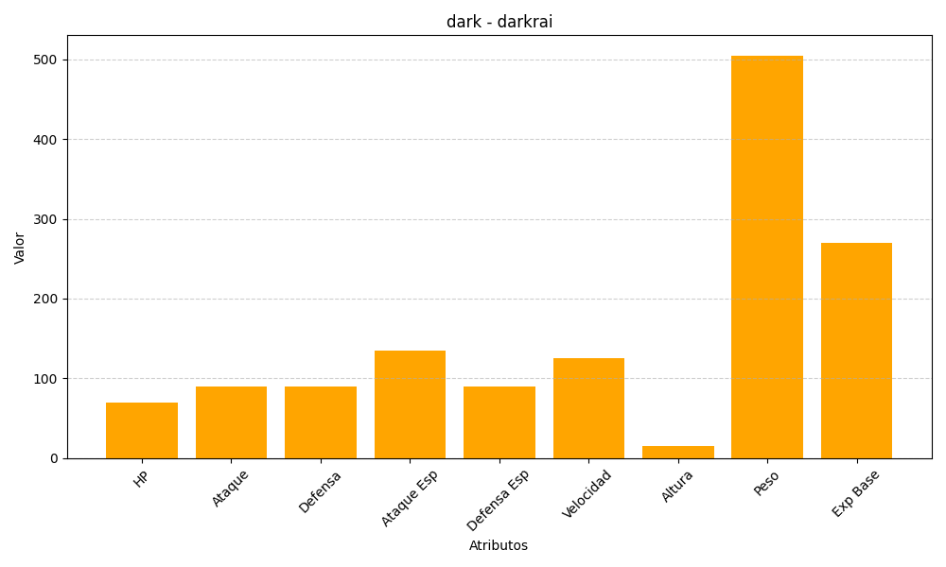
ID | Nombre | Tipo | HP | Ataque | Defensa | Ataque Especial | Defensa Especial | Velocidad | Altura | Peso | Experiencia Base
491 | darkrai | dark | 70 | 90 | 90 | 135 | 90 | 125 | 15 | 505 | 270

